상품제안서
HO_24년 친환경 코르크다이어리_양장/스프링 | 상품코드: F24751

 |  |  |  |  |  |  | 02-412-0044 | www.easy1.co.kr
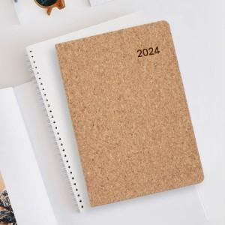

【상세/제작정보】

【인쇄/포장옵션】 | 형압 / 포장불가능

【공급단가】 | 수량 | 200~ | 500~ | 1,000~ | 3,000~ | 5,000~
*VAT별도 | 25절 | 7,690원 | 7,410원 | 7,120원 | 6,840원 | 6,660원
 | 32절 | 7,420원 | 7,150원 | 6,870원 | 6,600원 | 6,430원
 | 25절 스프링 | 8,230원 | 7,930원 | 7,620원 | 7,320원 | 7,130원

【상품 URL】 | http://www.easy1.co.kr/src/goods_detail.php?gdno=24751

